关系图
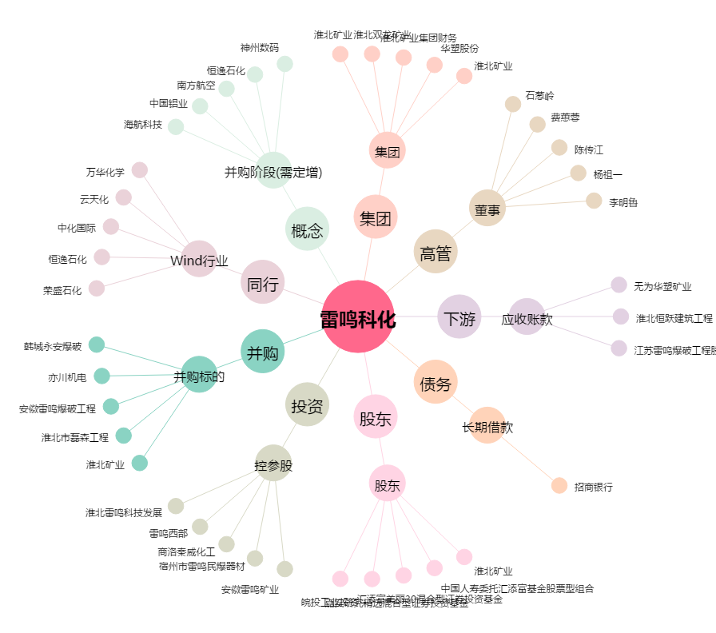
雷鸣科化[600985.SH] - 关系概览图

